CASO DE USO
 | FORMATO DE CASOS DE PRUEBAS
 | CO17
 | CASO DE USO | Cambiar estado del proyecto
 | PRUEBA | validar cambio de estado de proyecto
 | DESCRIPCIÓN | verificar si el sistema permite cambiar el estado del proyecto
 | CONDICIONES DE EJECUCIÓN | EL usuario que desea editar el proyecto debe haberse logueado
 | MÓDULO | Proyectos

# | ENTRADA | RESULTADO ESPERADO | EVALUACIÓN DE LA PRUEBA | OBSERVACIONES
1 | Ingresamos a listar proyectos luego a editar proyecto y elije el estado que requiera el usuario por ultimo click en aceptar | Alerta de cambio de estado exitoso | 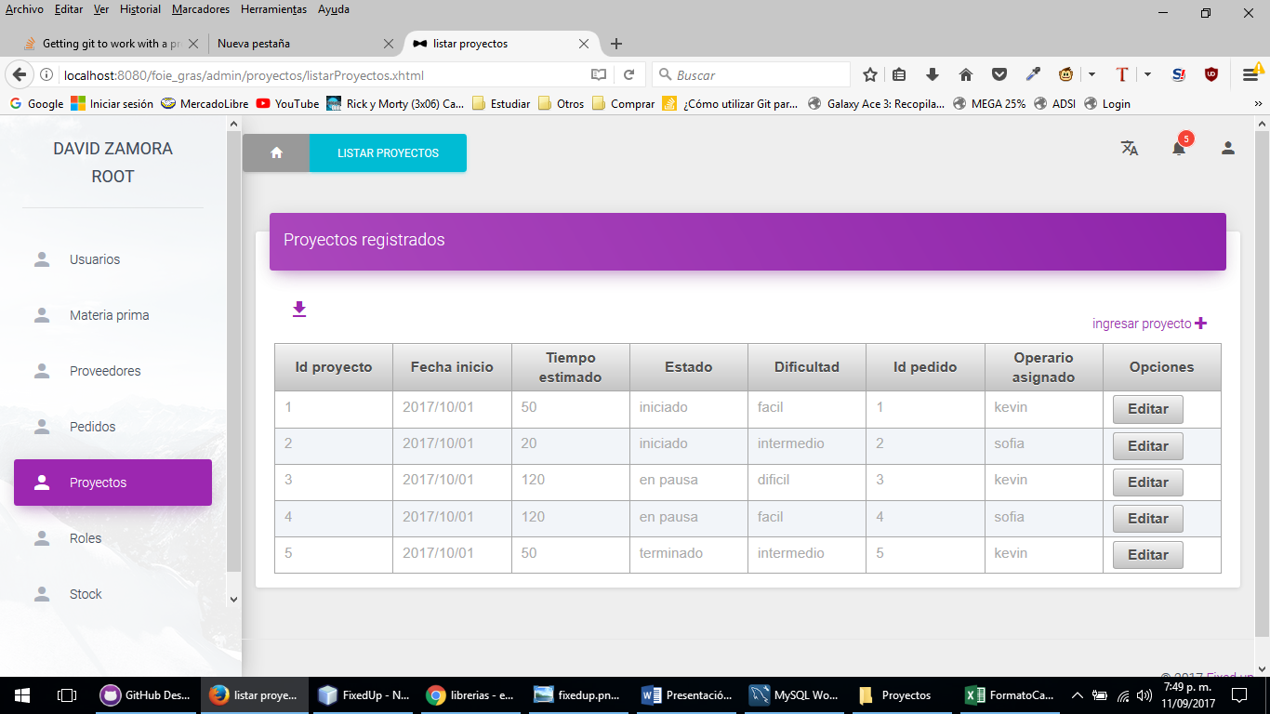 no Realiza el cambio
2 | Ingresamos a listar proyectos luego a editar proyecto y elije el estado que requiera el usuario por ultimo click en aceptar | Alerta de excepcion el cambio de estado no fue exitoso

